7.BE01_CHI_TIET
BÈ 01 — TÍNH THEO BẢN VẼ CHI TIẾT CT-BP01
Số liệu đo trực tiếp từ mặt cắt trên bản vẽ, thay cho số suy từ mặt bằng tổng thể.

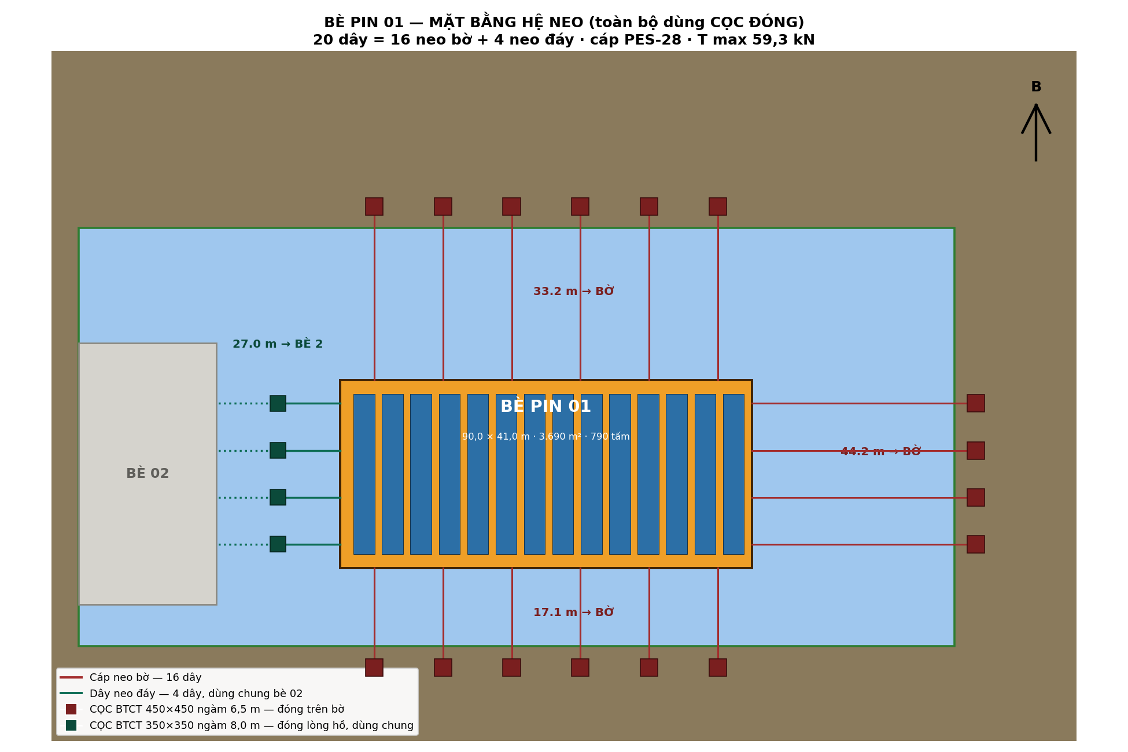
A. HÌNH HỌC (đo từ bản vẽ) |  |  |  |  | HÌNH A — MẶT BẰNG HỆ NEO BÈ 01
Chiều dài L | 90.00 | m | Bản vẽ CT-BP01
Chiều rộng W | 41.00 | m | Bản vẽ CT-BP01
Diện tích | 3,690 | m2 | → ô C6 (chiều dài l) x ô C7 (chiều rộng w) — đọc từ bản vẽ CT-BP01
Chu vi | 262 | m | → 2 x (ô C6 + ô C7) — chu vi hình chữ nhật
Số tấm pin | 790 | tấm | Đọc từ bảng kê số lượng tấm pin trên bản vẽ CT-BP01
Độ sâu nước dưới bè | 6.00 | m | Mặt cắt 1 và 2
Cao trình đáy tại bè | 377.00 | m | → 2.thong_so ô C5 (mndbt) − Ô C11 (độ sâu nước tại bè)
MN thấp nhất cho bè này | 378.50 | m | Đáy + độ sâu tối thiểu

B. BỐN CẠNH — ĐỐI TƯỢNG VÀ KHOẢNG CÁCH
Cạnh dài Nam (90 m) | 17.1 | m | BỜ | NEO BỜ
Cạnh dài Bắc (90 m) | 33.2 | m | BỜ | NEO BỜ
Cạnh ngắn Đông (41 m) | 44.2 | m | BỜ | NEO BỜ
Cạnh ngắn Tây (41 m) | 27.0 | m | BÈ 02 | NEO ĐÁY

C. SỐ DÂY VÀ CÁP
Số dây mỗi cạnh dài | 6.00 | dây | NHẬP theo kết quả dò tối ưu (không phải công thức Excel). Đã thử 4-2, 5-3, 6-3, 6-4, 7-4, 8-4 dây/cạnh, tính T max qua 24 hướng gió cho từng phương án: 4-2 dây→T=114 kN cần PES-36; 5-3→T=77 kN cần PES-28; 6-4→T=59 kN, PES-28 vừa đủ, thêm dây nữa (7-4, 8-4) T không giảm thêm. Chọn 6-4 vì ít dây nhất mà vẫn dùng PES-28.
Số dây mỗi cạnh ngắn | 4.00 | dây | NHẬP theo kết quả dò tối ưu (không phải công thức Excel). Đã thử 4-2, 5-3, 6-3, 6-4, 7-4, 8-4 dây/cạnh, tính T max qua 24 hướng gió cho từng phương án: 4-2 dây→T=114 kN cần PES-36; 5-3→T=77 kN cần PES-28; 6-4→T=59 kN, PES-28 vừa đủ, thêm dây nữa (7-4, 8-4) T không giảm thêm. Chọn 6-4 vì ít dây nhất mà vẫn dùng PES-28.
Tổng số dây | 20 | dây | → 2 x ô C22 (dây/cạnh dài) + 2 x ô C23 (dây/cạnh ngắn)
Số dây NEO BỜ | 16 | dây | 3 cạnh neo bờ: 2 cạnh dài + 1 cạnh ngắn Đông = 2xC22 + C23
Số dây NEO ĐÁY | 4 | dây | Cạnh ngắn Tây (giáp bè 02) toàn bộ là neo đáy = Ô C23
Lực môi trường lớn nhất | 196.7 | kN | Tính qua 24 hướng
Hệ số tập trung lực | 0.276 | - | T max / F, từ mô hình phân bố
T max | 59.3 | kN | → ô C27 (lực môi trường max) x ô C28 (hệ số tập trung) + 2.thong_so ô C32 (lực căng trước t0)
MBL yêu cầu | 178 | kN | → ô C29 (t max) x 2.thong_so ô C31 (hệ số an toàn cáp fs=3,0)
Cáp chọn | PES-28 | - | MBL 235 kN
MBL cáp | 235 | kN | Tra theo mã cáp đã chọn ở ô C31 (PES-28 → MBL 235 kN), không phải công thức tự động
Hệ số sử dụng cáp | 0.76 | - | → ô C30 (mbl yêu cầu) chia ô C32 (mbl cáp đã chọn)
KIỂM TRA CÁP | ĐẠT |  | ĐẠT khi Ô C33 (hệ số sử dụng cáp) ≤ 1
Chuyển vị bè | 0.254 | m | NHẬP — cùng nguồn với ô C28 (Hệ số tập trung lực), từ mô hình phân bố lực chi tiết ngoài Excel (20 dây, 24 hướng gió). Công thức gốc: u = F_bất_lợi / SUM(ki x cosi^2), voi ki = EA/Li (do cung tung day, A tiet dien day, Li chieu dai day), cosi = hinh chieu goc day so voi huong gio bat loi. Sheet rut gon nay KHONG liet ke tung day nen KHONG tinh lai duoc bang cong thuc Excel — phai chay lai mo hinh (Python hoac ky su) neu doi so day/vi tri.

D. CỌC NEO BỜ
Cao trình đỉnh cọc | 384.50 | m | MNCN + 0,5 m
Cọc lùi vào bờ so với mép MNDBT | 4.7 | m | → (cao trình đỉnh cọc − MNDBT) x độ dốc bờ — cả hai lấy từ 2.THONG_SO))
Tay đòn e | 0.50 | m | Cáp buộc sát mặt đất
Lực ngang mỗi cọc H | 59.3 | kN | Cáp gần như nằm ngang
Cạnh cọc D | 0.45 | m
Chiều sâu ngàm L | 6.50 | m
g = L − 1,5D | 5.825 | m | → ô C43 (ngàm l) − 1,5 x Ô C42 (cạnh D) — biến trung gian Broms
A | 0.001543 | - | SỬA: trước dùng nhầm cu đáy hồ (C36). Nay dùng cu ĐẤT BỜ (2.THONG_SO ô C41 = 40 kPa) |  | HÌNH B — HAI CÁCH ĐẶT ĐỈNH CỌC LÒNG HỒ
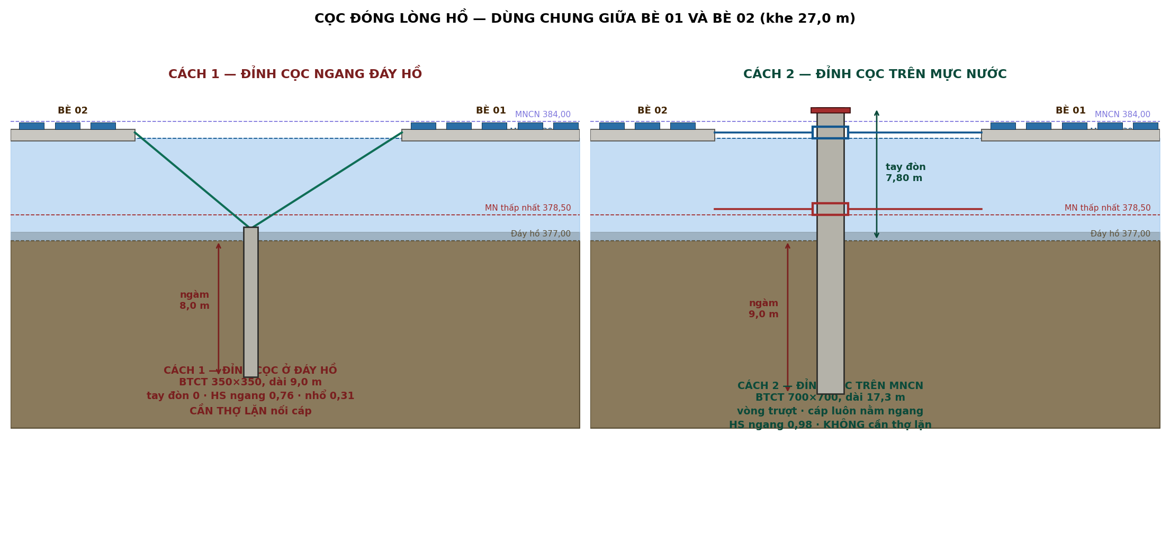
B | 4.088 | - | Hệ số B Broms = e (Ô C40) + 1,5D + 0,5g
C | -1374.2 | - | SỬA: dùng cu ĐẤT BỜ (2.THONG_SO ô C41), không phải cu đáy hồ
Hu | 301.8 | kN | Nghiệm dương phương trình bậc hai Broms A.Hu2+B.Hu+C=0
Sức chịu cho phép | 120.7 | kN | → ô C48 (hu) chia 2.thong_so ô C37 (hệ số an toàn)
Hệ số sử dụng | 0.49 | - | → ô C41 (h) chia ô C49 (sức chịu cho phép)
KIỂM TRA CỌC | ĐẠT |  | ĐẠT khi Ô C50 ≤ 1 — đây là cọc NEO BỜ, đóng trên đất bờ
Mômen lớn nhất | 80.5 | kNm | SỬA: dùng cu ĐẤT BỜ (2.THONG_SO ô C41)
Kiểm tra tiết diện | 0.41 | - | → mmax (ô C52) chia (0,9 x rb x D3/6), rb=14.5 kpa (bê tông B25)
Chiều dài cọc đặt hàng | 8.00 | m | → ô C43 (ngàm) + 1,5 m (đoạn nhô + dự phòng)

E. CỌC ĐÓNG LÒNG HỒ — DÙNG CHUNG VỚI BÈ 02
Toàn bộ hệ neo dùng CỌC ĐÓNG. Trên bờ đóng vào đất bờ, giữa hồ đóng vào lòng hồ.
Khe giữa hai bè | 27.00 | m | Bè 1 ghi 27,1 · Bè 2 ghi 26,8
Cọc đặt giữa khe, cách mỗi bè | 13.50 | m | Một cọc phục vụ hai bè
Góc dây tại đỉnh cọc | 24.0 | độ | → arctan(ô C11 (độ sâu) / ô C59 (khoảng cách ngang)) — góc dây tại đỉnh cọc lòng hồ
Lực dây T | 59.3 | kN | → ô C29 (t max của bè, lấy từ mô hình phân bố lực 20 dây)
Thành phần NGANG Th | 54.2 | kN | → ô C61 (t) x COS(ô C60 góc dây) — thành phần kéo ngang
Thành phần NHỔ Tv | 24.1 | kN | → ô C61 (t) x SIN(ô C60 góc dây) — thành phần kéo thẳng đứng (nhổ)
Số cọc lòng hồ (dùng chung) | 4 | cọc | Bằng số dây neo đáy

E1. CÁCH 1 — ĐỈNH CỌC NGANG ĐÁY HỒ (khuyến nghị)
Cạnh cọc D | 0.35 | m
Chiều sâu ngàm L | 8.00 | m
Chiều dài cọc (nhô 1,0 m trên đáy) | 9.00 | m | → ô C68 (ngàm) + 1,0 m nhô trên đáy hồ để nối cáp
Tay đòn e | 0.00 | m | Cáp nối ngay đỉnh cọc
g = L − 1,5D | 7.475 | m | → ô C68 (ngàm l) − 1,5 x Ô C67 (D) — biến trung gian Broms
A | 0.003969 | - | Hệ số A Broms, dùng cu BÙN ĐÁY tại 2.THONG_SO ô C36 (=20 kPa)
B | 4.263 | - | Hệ số B Broms; Ô C70 = tay đòn e = 0 (cáp nối ngay đỉnh cọc)
C | -880.0 | - | Hệ số C Broms, dùng cu BÙN ĐÁY tại 2.THONG_SO ô C36
Sức chịu NGANG cho phép | 70.9 | kN | → nghiệm broms chia 2.thong_so ô C37 — SỨC CHỊU NGANG của cọc lòng hồ
Sức chịu NHỔ cho phép | 78.4 | kN | Ma sát thân cọc, FS 2,0
HS ngang | 0.76 | - | → ô C62 (th, lực ngang) chia ô C75 (sức chịu ngang cho phép)
HS nhổ | 0.31 | - | → ô C63 (tv, lực nhổ) chia ô C76 (sức chịu nhổ cho phép, ma sát thân cọc)
Mômen lớn nhất | 51.7 | kNm | Mmax = Thx(e + 1,5D + 0,5f) — dùng thành phần NGANG Th, không dùng T
Kiểm tra tiết diện | 0.55 | - | → mmax (ô C79) chia (0,9 x 14.5 x D3/6) — kiểm tra tiết diện BTCT
KIỂM TRA CÁCH 1 | ĐẠT |  | ĐẠT khi CẢ BA: HS ngang (C77), HS nhổ (C78), HS tiết diện (C80) đều ≤ 1
Bê tông một cọc | 1.10 | m3 | → ô C67 binh phuong (tiết diện) x ô C69 (chiều dài) — thể tích bê tông 1 cọc

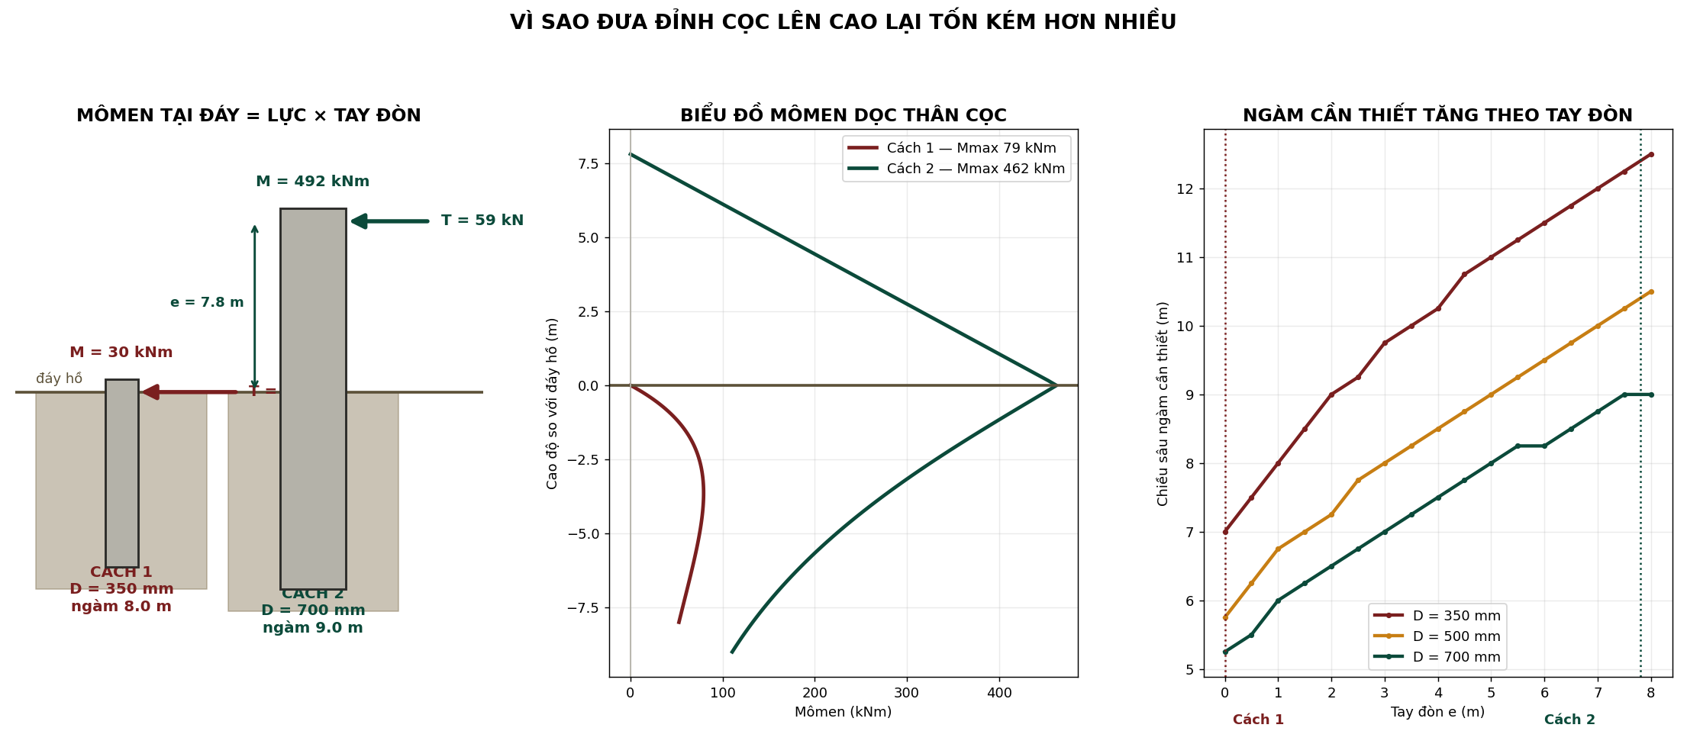

E2. CÁCH 2 — ĐỈNH CỌC TRÊN MNCN, CÁP QUA VÒNG TRƯỢT
Cao trình đỉnh cọc | 384.80 | m | MNCN + 0,8 m
Tay đòn e | 7.80 | m | Đỉnh cọc − đáy hồ
Cạnh cọc D | 0.70 | m
Chiều sâu ngàm L | 9.00 | m | Đủ theo Broms — không cần 14 m
Chiều dài cọc | 17.30 | m | → ô C94 (ngàm) + ô C92 (tay đòn e) + 0,5 m — Cách 2: đỉnh cọc trên MNCN
g = L − 1,5D | 7.950 | m | → ô C94 (ngàm l) − 1,5 x Ô C93 (D)
A | 0.001984 | - | Hệ số A Broms, dùng cu BÙN ĐÁY tại 2.THONG_SO ô C36
B | 12.825 | - | Hệ số B Broms — Ô C92 (tay đòn e=7,8 m, LỚN vì đỉnh cọc trên mặt nước)
C | -1990.9 | - | Hệ số C Broms, dùng cu BÙN ĐÁY tại 2.THONG_SO ô C36
Sức chịu NGANG cho phép | 60.7 | kN | → nghiệm broms chia 2.thong_so ô C37
HS ngang | 0.98 | - | Cáp nằm ngang → không có lực nhổ
Mômen lớn nhất | 538.7 | kNm | Mmax dùng lực T đầy đủ (Ô C61) vì cáp nằm ngang, không tách Th/Tv
Kiểm tra tiết diện | 0.72 | - | → mmax (ô C102) chia (0,9 x 14.5 x D3/6)
KIỂM TRA CÁCH 2 | ĐẠT |  | ĐẠT khi HS ngang (C101) và HS tiết diện (C103) đều ≤ 1
Bê tông một cọc | 8.48 | m3 | → ô C93 binh phuong (tiết diện) x ô C95 (chiều dài) — thể tích bê tông 1 cọc

E3. CHỌN CÁCH ĐẶT ĐỈNH CỌC
CHỌN | Cách 1 — đỉnh ở đáy hồ |  | Chọn ở đây, phần F tự cập nhật
Kết quả kiểm tra | ĐẠT |  | Lấy kết quả kiểm tra tương ứng: Ô C81 (Cách 1) hoặc Ô C104 (Cách 2), theo Ô C112
Tiết diện cọc lòng hồ | 0.35 | m | Lấy Ô C67 (Cách 1) hoặc Ô C93 (Cách 2), theo lựa chọn ở Ô C112
Chiều dài cọc lòng hồ | 9.00 | m | Lấy Ô C69 (Cách 1) hoặc Ô C95 (Cách 2), theo lựa chọn ở Ô C112

F. KHỐI LƯỢNG BÈ 01
Tổng cáp đặt hàng | 656 | m | NHẬP — tổng chiều dài 20 dây cộng lại, từ mô hình phân bố lực chi tiết (cùng nguồn với ô C28, C35)
Cọc neo BỜ — số lượng | 16 | cọc | → ô C25 (số dây neo bờ đã tính ở mục c)
Cọc neo BỜ — tiết diện | 0.45 | m | → ô C42 (cạnh cọc neo bờ, mục d)
Cọc neo BỜ — chiều dài | 8.00 | m | → ô C54 (chiều dài cọc neo bờ, mục d)
Cọc neo BỜ — bê tông | 25.9 | m3 | → ô C123 x ô C124 binh phuong x ô C125 — thể tích bê tông toàn bộ cọc neo bờ
Cọc neo LÒNG HỒ — số lượng | 4 | cọc | → ô C64 (số cọc lòng hồ dùng chung, mục e) |  | HÌNH E — HAI KIỂU ĐÓNG CỌC: NEO BỜ VÀ NEO LÒNG HỒ
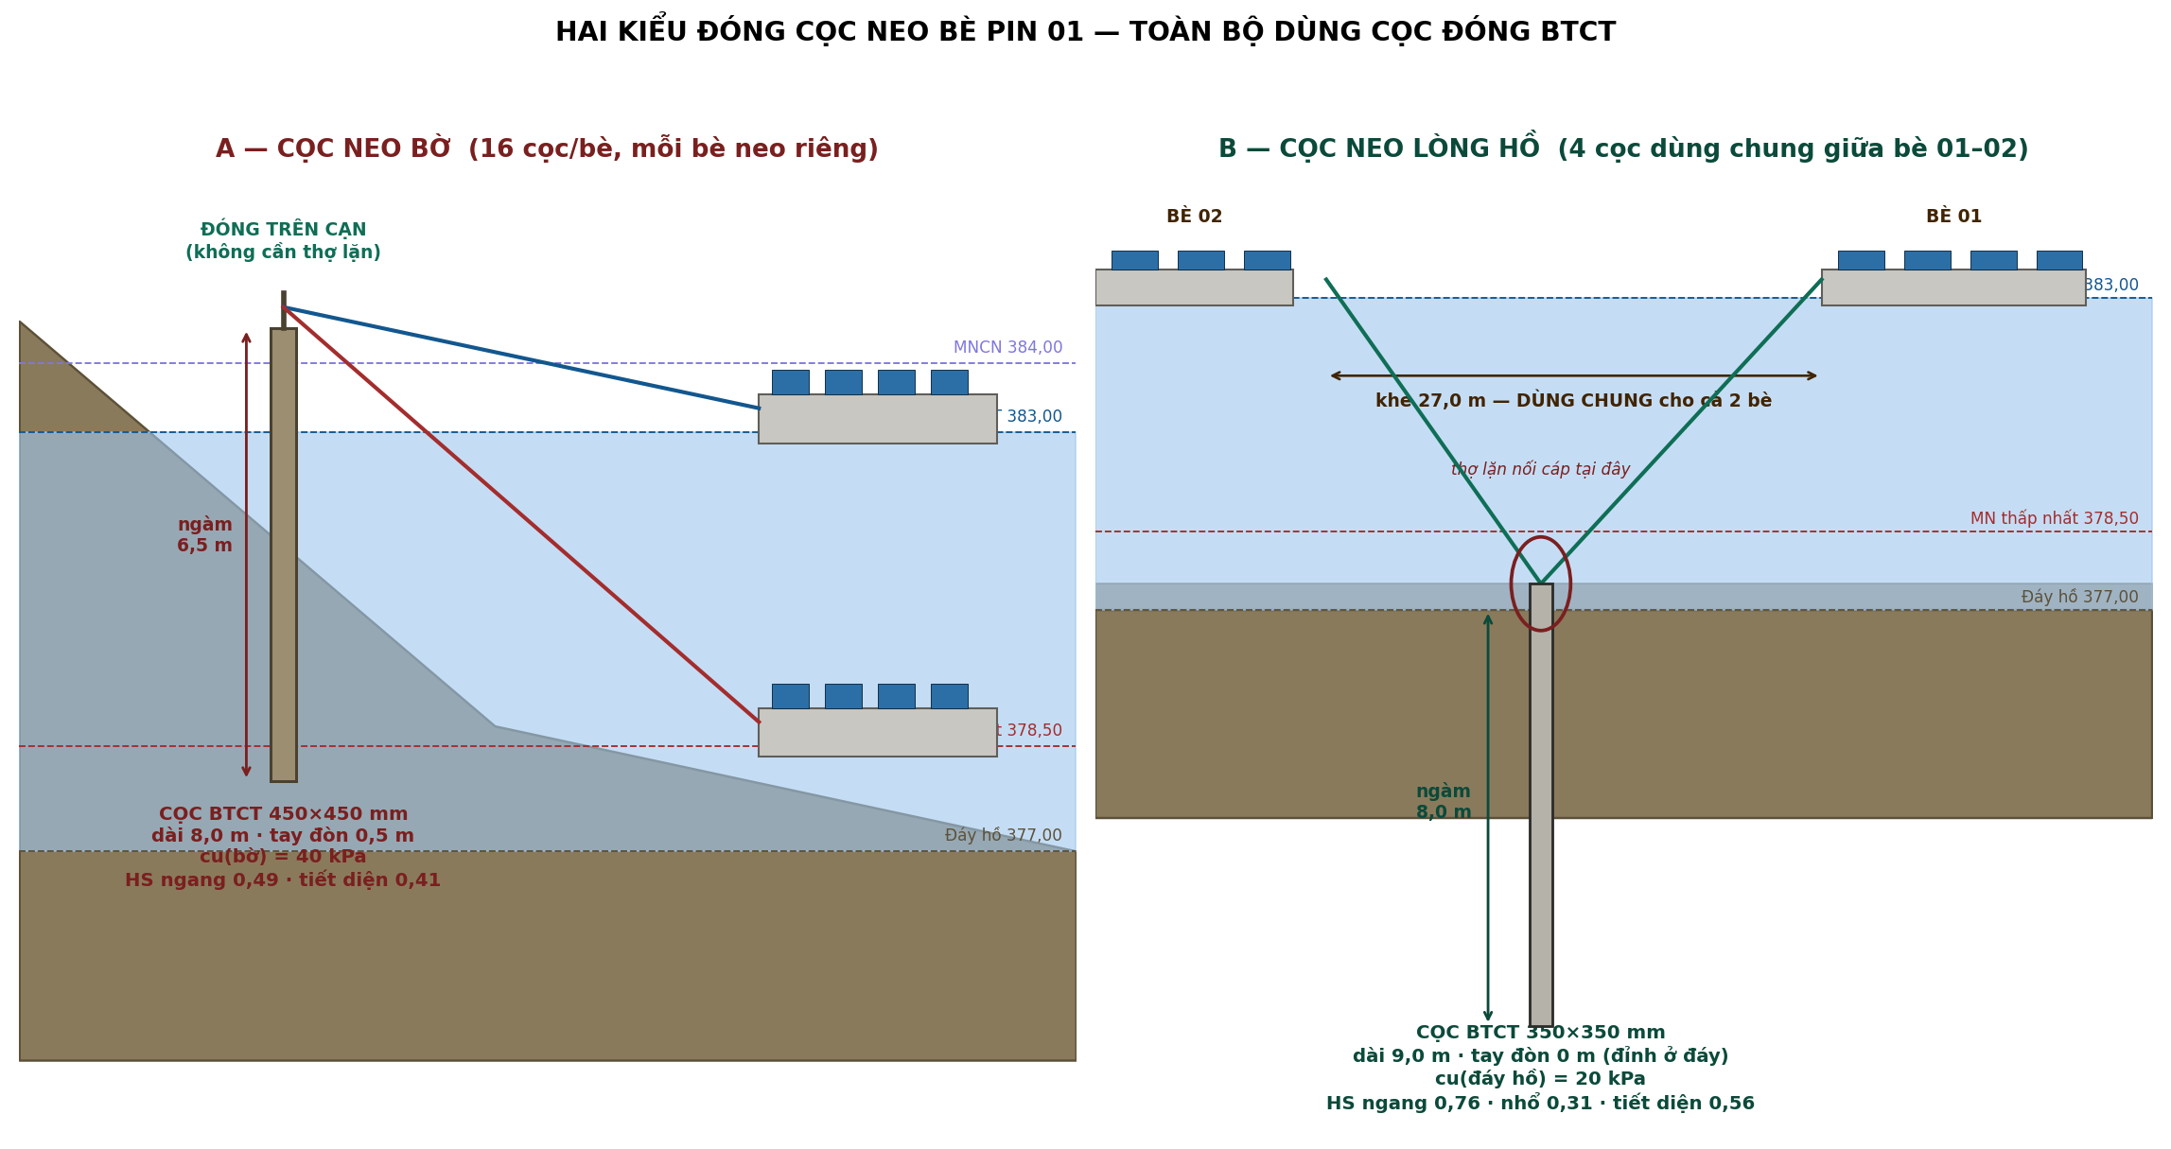
Cọc neo LÒNG HỒ — bê tông | 4.4 | m3 | → ô C127 x ô C114 binh phuong x ô C115 (theo phương án đã chọn ở mục E3)
TỔNG bê tông cọc | 30.3 | m3 | → ô C126 (bê tông cọc bờ) + ô C128 (bê tông cọc lòng hồ)
Tăng đơ hành trình 1,5 m | 20 | bộ | → ô C24 (tổng số dây) — mỗi dây một bộ tăng đơ

